Додаток_3
 |  |  |  |  |  |  |  | Додаток №3 до Запиту
 | Форма цінової пропозиції

(Назва Учасника), надає свою пропозицію щодо участі у закупівлі наборів для добровільних пожежних команд (обладнання)
Відомості про підприємство |  |  |  |  |  | Повне найменування учасника – суб’єкта господарювання
 |  |  |  |  |  | Ідентифікаційний код за ЄДРПОУ або реєстраційний номер облікової картки платника податків
 |  |  |  |  |  | Реквізити (адреса - юридична та фактична, телефон, факс, телефон для контактів, e-mail, розрахунковий рахунок)
Відомості про особу (осіб), які уповноважені представляти інтереси Учасника |  |  |  |  |  | (Прізвище, ім’я, по батькові, посада, контактний телефон).

№ п/п | Технічні характеристики та опис |  |  |  |  |  |  | Од. виміру | Кількість | Ціна, за одиницю, (з урахуванням всіх податків і зборів) * | Вартість, грн., (з урахуванням всіх податків і зборів) *

 | Запит** |  |  |  | Пропозиція
 | Назва | Приклад візуалізації та брендування | Характеристики | Вимоги щодо якості (документи якості, які необхідно подати) | Назва (вказати модель (торгову марку) | Візуалізація | Характеристики (вказати виробника, параметри та характеристики продукції)
1 | Пожежна мотопомпа | 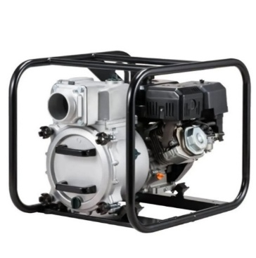 | Пожежна мотопомпа: Корпус помпи має бути виготовлений із міцного алюмінієвого сплаву, що робитиме помпу стійкою до тривалого використання та підвищених навантажень. Подвійне робоче колесо. Забезпечує високі напірно-витратні характеристики порівняно з насосами, в яких використовується інший тип робочого колеса. Двигун з верхнім розташуванням клапанів, з підвищеним моторесурсом. Параметри роботи: Висота напору не менше 55-65 м; Глибина всмоктування від (м) 7; Діаметр патрубка 50-52 мм; Діаметр патрубка/з'єднання 50-52 мм; Діаметр частинок, що перекачуються не більше (мм) 5; Продуктивність не менше 800 л/хв; Тривалість автономної роботи не менше 2.2 год. Характеристики двигуна: Витрата палива - 1.6 - 2 л/год; Об'єм двигуна не менше - 196 см.куб. ; Об'єм масляного картера - 0.6-1 л; Потужність, не менше к.с. - 5.3 к.с. ; Тип двигуна - 4-тактний; Тип палива - бензин; Тип запуску - ручний стартер. Вимоги до брендування: Наліпка прямокутна, яка розміщена на обладнанні Розмір: 100х50 мм; Матеріал: біла самоклеюча плівка на вініловій основі (тип Oracal або еквівалент з аналогічними характеристиками адгезії). Нанесення: логотип ТЧХУ та напис під ним: "За підтримки Українського Червоного Хреста" Фарбовість: 2+0; Тип друку: УФ-друк або екосольвентний друк високої якості. | 1.1. Технічний паспорт на кінцевий товар та/або Паспорт якості товару; |  |  |  | шт. | 1 |  | 0.00
2 | Електростанція пересувна трифазна потужністю до 10 КВт | 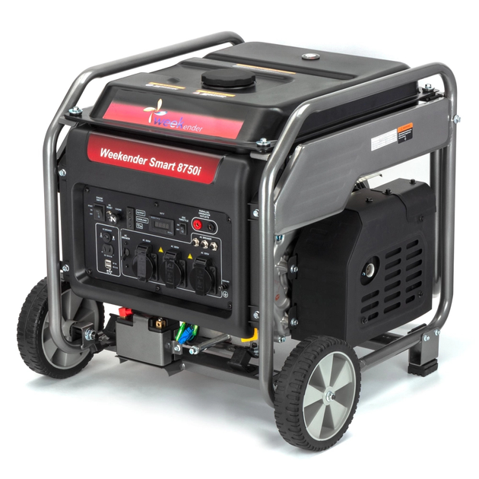 | Електростанція пересувна трифазна Технічні характеристики Номінальна потужність - 7-9 кВт; Максимальна потужність двигуна - 10 кВт; Вид палива - Бензин; Кількість фаз - Трифазний; Система пуску - Електричний пуск / ручний стартер; Об’єм паливного бака не менше - 25 л; Час автономної роботи - до 14 годин; Рівень шуму - не більше 74 дБ; Розміри (Д×Ш×В) 725 (+-10) × 595 (+-10) × 580 (+-10) мм Вага до 80 кг; Вимоги до брендування: Наліпка прямокутна, яка розміщена на обладнанні Розмір: 100х50 мм; Матеріал: біла самоклеюча плівка на вініловій основі (тип Oracal або еквівалент з аналогічними характеристиками адгезії). Нанесення: логотип ТЧХУ та напис під ним: "За підтримки Українського Червоного Хреста" Фарбовість: 2+0; Тип друку: УФ-друк або екосольвентний друк високої якості. | 2.1. Технічний паспорт на кінцевий товар та/або Паспорт якості товару; |  |  |  | шт. | 1 |  | 0.00
3 | Ножиці для різки електродів | 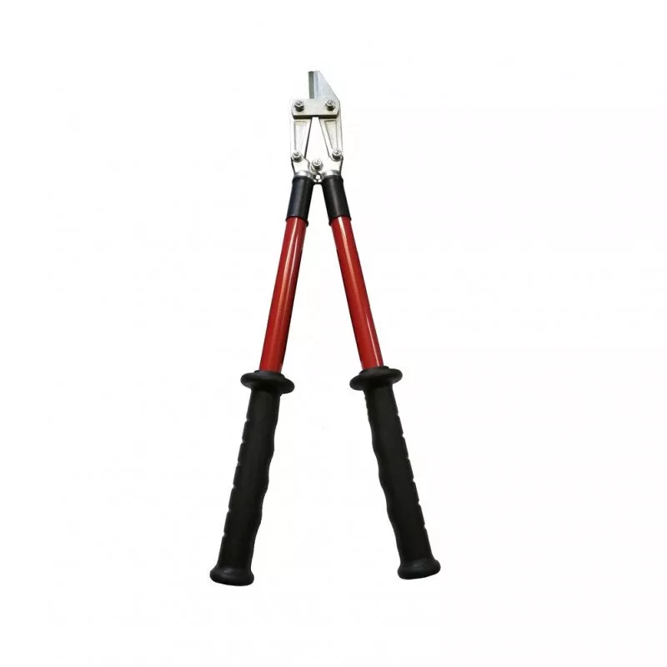 | Ножиці діелектричні призначені для різання кабелів і провідників в електроустановках напругою до 1000 В змінного струму та до 1500 В постійного струму. Область застосування: Допускається використання ножиць для різання проводів, провідна частина яких виготовлена з кольорових металів (мідь, алюміній), а також таких, що мають емалеву, паперову або полімерну ізоляцію, включаючи багатошарову. Технічні характеристики: Максимальний діаметр перерізаного проводу (мідь, алюміній): до 10 мм; Максимальний діаметр перерізаного сталевого дроту (сталь 3): до 6 мм; Не призначені для різання броньованих кабелів або сталевих тросів; Робоча напруга: до 1000 В змінного / до 1500 В постійного струму; Робоча температура навколишнього середовища: від –25°C до +50°C. Матеріали: Робоча частина: легована інструментальна сталь з антикорозійним оцинкуванням; Рукоятки: армований склопластик з багатошаровою діелектричною ізоляцією, що забезпечує підвищену електробезпеку та механічну міцність. Конструктивні вимоги: Рукоятки повинні забезпечувати зручний хват та надійну ізоляцію; Конструкція повинна виключати пробої та пошкодження ізоляційного покриття під час експлуатації; Усі металеві частини мають бути оцинковані або покриті антикорозійним шаром. | 3.1. Технічний паспорт на кінцевий товар / Паспорт якості товару; 3.2. Копія сертифікату щодо проходження електричного випробування на діелектричну міцність згідно з вимогами ДСТУ EN 60900:2018 або еквівалентного міжнародного стандарту; |  |  |  | шт. | 1 |  | 0.00
4 | Освітлювальна установка | 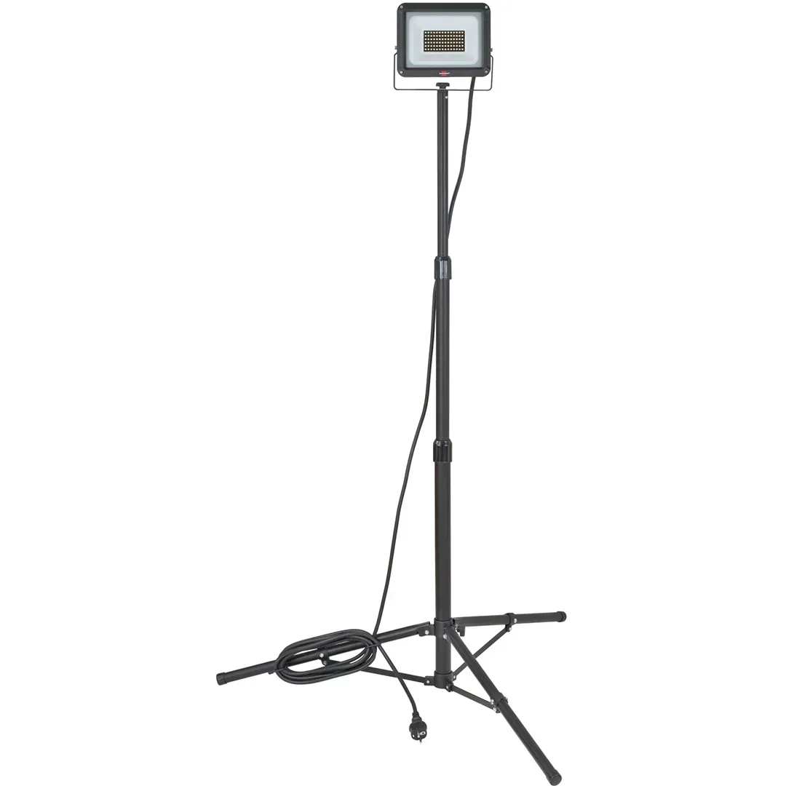 | Переносний світлодіодний світильник з магнітним кріпленням, регульованою ручкою та можливістю роботи від вбудованого акумулятора або мережі змінного/постійного струму. Світильник призначений для освітлення робочих зон під час проведення аварійно-рятувальних, ремонтних та технічних робіт у різних умовах. Технічні характеристики Світловий потік, люмен — 1000 / 500 Час безперервної роботи, год — 4 / 8 Час зарядки, год — до 3,5 Висота падіння (ударостійкість) — до 2 м Ступінь захисту корпусу — IPX7 (пилеводо- і водонепроникність) Колір світла — Білий Тип світла — Суцільний прожектор Функція перемикача — Однопозиційна кнопка Джерело світла — Світлодіод (LED) Джерело живлення — Вбудований літій-іонний акумулятор Резервне живлення — AC / DC Матеріал корпусу — Алюміній 6061-T6 Довжина шнура живлення — не менше 2,4 м Габаритні розміри (Д×Ш×В) — 305 (+-5) × 89 (+-5) × 155 (+-5) мм Вага — 1,5 - 2 кг Конструктивні особливості Світильник має регульовану ручку, що дозволяє налаштовувати кут освітлення. Оснащений магнітною основою, яка забезпечує надійне кріплення до металевих поверхонь. Корпус виготовлений із ударостійкого алюмінієвого сплаву. Забезпечує захист від вологи, пилу та механічних пошкоджень. | 4.1. Технічний паспорт на кінцевий товар та/або Паспорт якості товару; |  |  |  | шт. | 1 |  | 0.00

5 | Комплект електроінструменту (перфератор) | 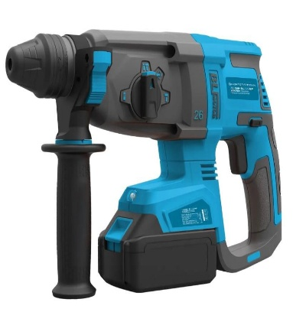 | Надійний, компактний та продуктивний акумуляторний перфоратор для проведення монтажних, ремонтних і будівельно-технічних робіт. Функціональні особливості: Безщітковий двигун забезпечує високу ефективність, довговічність і знижене енергоспоживання. Оптимальне співвідношення ваги, компактності та потужності забезпечує комфортну роботу навіть у важкодоступних місцях. Світлодіодне підсвічування робочої зони покращує точність і безпеку під час роботи. Технічні характеристики Тип інструменту - перфоратор акумуляторний безщітковий; Тип патрона - SDS-Plus; Кількість режимів роботи - 2 (свердління / свердління ударом); Максимальний діаметр свердління в бетоні - до 16 мм; Максимальна енергія удару - 1,4 - 1,6 Дж; Частота ударів - до 4980 уд/хв; Частота обертання - до 1060 об/хв; Напруга акумулятора не менше - 18 В; Ємність акумулятора не менше - 2 А·год; Живлення - акумулятор; Знімний патрон - відсутній; Вага - 1,8 - 2,5 кг; Підсвічування робочої зони (світлодіодне); Захист від пилу (сітчасті фільтри); Комплектація: Перфоратор акумуляторний 2 акумулятори 18 В / 2 А·год; Зарядний пристрій; Чемодан (кейс) для транспортування та зберігання; Вимоги до брендування: Наліпка прямокутна, яка розміщена на обладнанні Розмір: 80х40 мм. Матеріал: біла самоклеюча плівка на вініловій основі (тип Oracal або еквівалент з аналогічними характеристиками адгезії). Нанесення: логотип ТЧХУ та напис під ним: "За підтримки Українського Червоного Хреста" Фарбовість: 2+0; Тип друку: УФ-друк або екосольвентний друк високої якості | 5.1. Технічний паспорт на кінцевий товар та/або Паспорт якості товару; |  |  |  | комплект | 1 |  | 0.00

6 | Бензоріз | 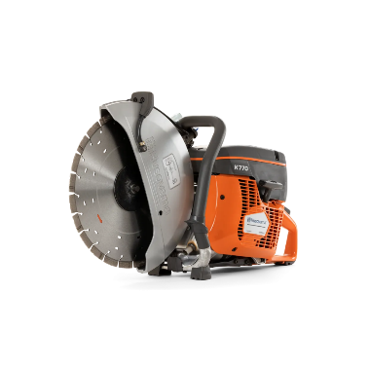 | Бензоріз Бензоріз призначений для різання бетону, асфальту, каменю та інших твердих матеріалів під час аварійно-рятувальних, ремонтних і будівельних робіт. Технічні характеристики: Тип інструмента Бензоріз Потужність двигуна: не менше 3,0–3,5 кВт; Робочий об’єм двигуна: від 70 до 80 см³; Потужність у кінських силах: від 4,5 до 5,0 к.с.; Частота обертання двигуна: не менше 9000 об./хв; Тип запуску: ручний стартер; Об’єм паливного бака: не менше 1 л; Діаметр відрізного диска: 350–400 мм; Глибина різу: не менше 300 мм; Тип палива: бензин; Наявність системи подачі води: обов’язково; Вага інструмента: не більше 20 кг; Ступінь захисту корпусу: не нижче IP54; Умови експлуатації: температура від -10°C до +40°C; Комплектація: Бензоріз — 1 шт.; Відрізний диск (для бетону/асфальту) — 1 шт.; Система подачі води; Захисний кожух; Набір інструментів для обслуговування (T-подібний ключ, викрутка тощо); Кейс для транспортування. Вимоги до брендування: Наліпка прямокутна, яка розміщена на обладнанні Розмір: 80х40 мм Матеріал: біла самоклеюча плівка на вініловій основі (тип Oracal або еквівалент з аналогічними характеристиками адгезії). Нанесення: логотип ТЧХУ та напис під ним: "За підтримки Українського Червоного Хреста" Фарбовість: 2+0; Тип друку: УФ-друк або екосольвентний друк високої якості | 6.1. Технічний паспорт на кінцевий товар та/або Паспорт якості товару; |  |  |  | шт. | 1 |  | 0.00

7 | Бензопила |  | Бензопила призначена для розпилювання деревини, виконання аварійно-рятувальних, будівельних та господарських робіт. Технічні характеристики: Тип інструмента: Бензопила (ланцюгова); Клас: напівпрофесійна; Потужність двигуна: від 2,5 до 3,0 кВт; Потужність у кінських силах: від 3,5 до 4,5 к.с.; Тип живлення: бензин; Об’єм паливного бака: не менше 0,5 л; Об’єм бака для змазки ланцюга: не менше 0,25 л; Довжина шини: від 400 до 450 мм; Крок ланцюга: 0,325"; Розташування двигуна: бокове; Вага (без палива): не більше 8 кг; Тип запуску: ручний стартер; Рівень шуму: не більше 115 дБ; Умови експлуатації: температура від -10°C до +40°C; 3. Комплектація: Бензопила — 1 шт.; Шина довжиною 40–45 см — 1 шт.; Ланцюг — 1 шт.; Захисний пластиковий чохол для шини — 1 шт.; Металевий упор із кріпленням — 1 шт.; Мірна ємність для приготування паливної суміші (не менше 0,6 л) — 1 шт.; Набір інструментів (ключі, викрутка, напилок) — 1 комплект; Вимоги до брендування: Наліпка прямокутна, яка розміщена на обладнанні Розмір:80х40 мм . Матеріал: біла самоклеюча плівка на вініловій основі (тип Oracal або еквівалент з аналогічними характеристиками адгезії). Нанесення: логотип ТЧХУ та напис під ним: "За підтримки Українського Червоного Хреста" Фарбовість: 2+0; Тип друку: УФ-друк або екосольвентний друк високої якості | 7.1. Технічний паспорт на кінцевий товар та/або Паспорт якості товару; |  |  |  | шт. | 1 |  | 0.00

8 | Комплект гідроінструменту (різак, розжим, домкрат) | 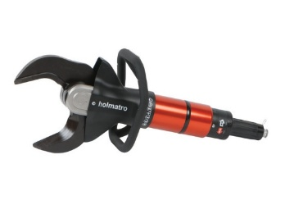 | Акумуляторний похилий різак (гідравлічний інструмент для аварійно-рятувальних робіт) Інструмент призначений для аварійно-рятувальних робіт, різання металевих конструкцій, арматури, труб, кузовів транспортних засобів тощо. Технічні характеристики: Тип: Акумуляторний гідравлічний різак (похилий тип губок); Робочий тиск: не менше 700 бар (70 МПа); Максимальне теоретичне зусилля різання: не менше 1350 кН; Максимальний діаметр різального отвору: не менше 180 мм; Клас за EN 13204: не нижче BC165K-21.5; Рівень захисту: не нижче IP57; Потужність акумулятора: не менше 25,2 В; ємність не менше 5 А·год; Час роботи від одного акумулятора: не менше 30 хв безперервної роботи; Тип двигуна: електричний, постійного струму, безщітковий; Тип приводу: автономний акумуляторний з можливістю швидкої заміни батареї; Система управління: електронна, з плавним регулюванням швидкості; Конструкція губок: похила, зі швидким поверненням у вихідне положення; Наявність системи NCT (новітня технологія різання): обов’язково; Вага: не більше 22 кг; Габарити (Д×Ш×В) не більше 900 × 280 × 280 мм; Температурний діапазон експлуатації: від –20 °C до +55 °C; Клас захисту від вологи та пилу: не нижче IP57; Комплектація: Акумуляторний похилий різак – 1 шт. Акумуляторна батарея – не менше 2 шт. Зарядний пристрій – 1 шт. Комплект інструментів для обслуговування – 1 набір Кейс або контейнер для транспортування – 1 шт. | 8.1. Технічний паспорт на кінцевий товар / Паспорт якості товару; 8.2. Копія сертифікату відповідності чинним стандартам EN 13204 та NFPA 1936 або їх еквівалентам (на весь комплект); |  |  |  | комплект | 1 |  | 0.00
 |  | 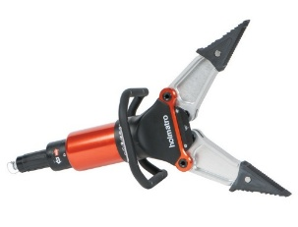 | Гідравлічний розжим із технологією CORE (легкий, ручний, рятувального призначення) Гідравлічний розжим призначений для проведення аварійно-рятувальних робіт — розширення, стискання та натягу металевих елементів конструкцій, дверей і кузовів транспортних засобів. Технічні характеристики: Тип: Гідравлічний розжим, ручний; Система підключення: CORE або еквівалентна; Робочий тиск: не менше 700 бар; Максимальна відстань розжиму: не менше 700 мм; Максимальне зусилля розжиму: не менше 28 т; Мінімальне зусилля розжиму: не менше 4 т; Максимальне зусилля стискання: не менше 6 т; Максимальна сила тяги: не менше 4,5 т; Вага (готовий до використання): не більше 15 кг; Габарити (Д×Ш×В): не більше 850 × 300 × 230 мм; Наявність підсвітки: не менше 6 світлодіодів високої яскравості, інтегрованих у рукоятку; Ергономічність: рукоятка має бути антивібраційною, зручною для роботи в різних положеннях; Тип управління: ручне, із можливістю плавного контролю швидкості відкриття; Вбудований клапан передачі: обов’язково (для перемикання швидкісного діапазону); Технологія подачі масла: однолінійна система (подача і злив в одному шлангу); Температурний діапазон експлуатації: від –20°C до +55°C; Ступінь захисту: не нижче IP54; Комплектація: Гідравлічний розжим — 1 шт.; Ручка для перенесення з вбудованою підсвіткою — 1 шт.; Вбудований клапан перемикання передач — 1 комплект (інтегрований); Наконечники розжиму — 1 пара; Комплект ключів та інструментів для обслуговування — 1 набір; Кейс або контейнер для транспортування — 1 шт.;
 |  |  | Гідравлічний домкрат (циліндр) із системою CORE, серія компактних легких рятувальних інструментів Інструмент призначений для проведення аварійно-рятувальних робіт — підняття, розпору або стабілізації конструкцій, елементів транспортних засобів тощо. Технічні характеристики: Тип Гідравлічний домкрат (циліндр) одноштоковий; Система підключення CORE або еквівалентна; Робочий тиск не менше 700 бар; Розподіл сили на повний хід не менше 100 кН; Хід штока не менше 150 мм; Втягнута довжина не більше 330 мм; Висунута довжина не більше 480 мм; Кількість плунжерів 1; Вага (готовий до використання) не більше 6,5 кг; Габарити (Д×Ш×В) не більше 260 × 110 × 330 мм; Матеріал корпусу високоякісний легкий сплав (анодований алюміній або еквівалент); Тип керування ручний, з вбудованим швидкісним клапаном; Ергономіка покращене зчеплення, зручна форма рукоятки; Температурний діапазон експлуатації від –20 °C до +55 °C; Комплектація: Гідравлічний домкрат (циліндр) — 1 шт.; Рукоятка керування з вбудованим швидкісним клапаном — 1 шт.; З’єднання CORE (або еквівалент) — 1 комплект; Захисні ковпачки / фіксатори — 1 комплект;
9 | Пневматична подушка для підйому вантажів | 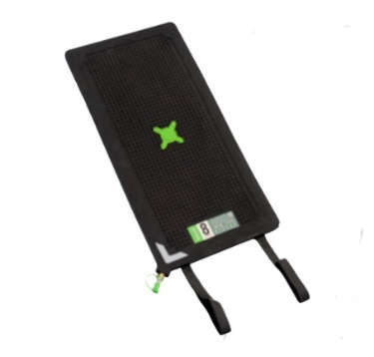 | Призначення: для підйому, стабілізації та розширення вантажів під час аварійно-рятувальних робіт Робочий тиск: не менше 8 бар (116 psi) Матеріал: високоміцна армована гума, стійка до мастил, пального, механічних пошкоджень Робоча температура: не вище +55°C, не нижче –20°C Максимальна підйомна спроможність: від 1,1 т до 5,5 т Максимальна підйомна висота: від 8 см до 16 см Висота у складеному стані: не більше 2,5 см Вага подушки: від 0,55 до 2 кг Потреба повітря: від 5 до 42 л (залежно від моделі) Габаритні розміри: довжина від 15 до 30 см, ширина від 15 до 30 см Робочий тиск подається через стандартну систему з’єднань, сумісну з пневматичними системами аварійно-рятувального обладнання Коефіцієнт безпеки – не менше 4:1 | 9.1. Технічний паспорт на кінцевий товар та/або Паспорт якості товару; |  |  |  | шт. | 1 |  | 0.00

10 | Пристрій пожежогасіння ранцевий імпульсного типу | 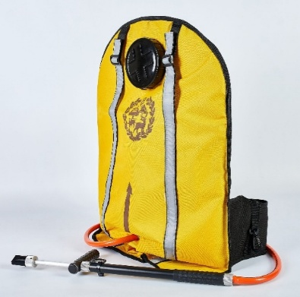 | Ранцевий (рюкзачний) лісовий з металевим гідравлічним спусковим пістолетом Призначення: оперативне гасіння лісових пожеж, пожеж у важкодоступних місцях, локальні гасіння в екосистемах. Основні технічні характеристики: Ємність: не більше 27 літрів; Дальність розпилення (струмінь): не менше 3,5 м (розпил) / 8,5 м (струмінь); Продуктивність подачі: не менше 2,25–2,5 л/хв; Ширина захвату (на відстані 2 м): не більше 1,2 м; Кут розпилення: не менше 30°; Сила тиску на рукоятку штока гідравлічного пульта (робоча): 17,7 – 22,6 Н (1,8–2,3 кгс); Матеріал корпуса спускового пістолета: алюмінієвий сплав з анодованим (антикорозійним) покриттям внутрішньої та зовнішньої поверхні; Ущільнювач штанги: не вимагає додаткового змащування в процесі експлуатації; Конструктивні особливості: широке горло для швидкого наповнення; підставка/опора для наповнення; система рівномірного розподілу навантаження на спину; Розміри (габарити): 550 × 390 × 180 мм (максимум). Вага (порожній або готовий до роботи): не більше 2,7 кг. Ергономіка: наплічні ремені та підшиття, що рівномірно розподіляють навантаження; зручний доступ до крана/пістолета. | 10.1. Технічний паспорт на кінцевий товар / Паспорт якості товару; 10.2. Копія сертифікату відповідності технічними умовами У28.2-38107643-001:2018; |  |  |  | шт. | 2 |  | 0.00
11 | Комплект радіостанцій |  | Комплект радіостанцій (3 шт.) : Двухдіапазонна портативна радіостанція. Комплект з гарнітурою. УКВ частоти радіостанції УКВ (від 136-174 МГц) і УВЧ (від 400-520 МГц) - розширений діапазон. Потужність - до 5 Ватт. Рація має мати вбудований FM радіоприймач (частоти від 65 - 108 Мгц). Характеристики рації : Тип - портативна радіостанція; Стандарт і частоти VHF (136-174 МГц) і UHF (400-520 МГц) ; Потужність передавача, до Вт - 5; Кількість каналів до 128; Функції: VOX (активація голосом); PTT (Push to talk); сканування частот; програмування (комп'ютер / рація) ; захист від прослуховування. Оснащення: дисплей; протиударність; вологозахист;підключення гарнітури; регулювання гучності; блокування клавіатури. Живлення і автономність: Елемент живлення - акумулятор; Ємність акумулятора, не менше мАг 1800. Розміри, не менше мм - 110x58x32. У комплект радіостанції входить: - рація х3 - Антена х3 - ремінь для перенесення х3 - Кліпса х3 - зарядний пристрій ""стакан"" х3 - акумулятор 1500 мАг х3 - Інструкція х3 | 11.1. Технічний паспорт на кінцевий товар та/або Паспорт якості товару; |  |  |  | комплект | 1 |  | 0.00
Всього вартість 1 набору, грн* |  |  |  |  |  |  |  |  |  | 0.00
Всього вартість 20 наборів, грн* |  |  |  |  |  |  |  |  |  | 0.00
* Товариство Червоного Хреста України є громадською неприбутковою організацією і просить надати максимальні знижки на товар, вказаний у ціновій пропозиції.
** Закупівля відбувається одним лотом
Примітка: вартість одиниці продукції та загальну вартість пропозиції потрібно заповнювати у гривнях, зазначаючи цифрове значення, яке має не більше двох знаків після коми.
Увага! |  | Додаткові вимоги: 1. Вартість доставки, розвантаження та завантаження товару, пакування, маркування та брендування мають бути включеними у вартість набору. 2. Постачальник повинен вказати торгові марки продукції, надати фото запропанованих товарів та сертифікати якості на них. 3. Кожна партія товару повинна супроводжуватись документами, визначеними у вимогах до якості. Під час поставки також мають бути надані інструкції з експлуатації та гарантійні талони для кожної позиції товару. 4. Переможець тендеру зобов'язаний поставити продукцію у відповідності до поданої ним тендерної пропозиції без внесення додаткових змін. У разі виникнення будь-яких змін щодо складу набору (зміни ТМ та інше), обов'язково повідомити про це ініціатора закупівлі. 5. У разі виявлення неякісного товару або такого, що не відповідає умовам договору, учасник-переможець зобов’язаний замінити неякісний товар протягом 5 робочих днів з моменту виявлення неякісного товару на якісний без будь-якої додаткової оплати з боку замовника. Вимоги до умов поставки, транспортування, пакування та брендування наборів: 1. Товар має бути упакований таким чином, щоб забезпечити повне збереження його цілісності, комплектності та функціональних властивостей під час транспортування, перевантаження та розвантажування до місця поставки. 2. Кожна одиниця обладнання, що входить до складу набору, упаковується індивідуально у заводську або транспортну тару виробника, яка відповідає характеру, габаритам і вазі товару та забезпечує надійний захист від механічних пошкоджень, впливу вологи, пилу та інших негативних зовнішніх факторів. 3. Сформований набір постачається на окремій палеті, на якій розміщуються всі індивідуально упаковані складові набору (зокрема: пожежна мотопомпа, електростанція, освітлювальна установка, бензоріз, бензопила тощо). Палета має бути застрейчована або іншим чином зафіксована, що унеможливлює зміщення або втрату складових під час транспортування. 4. Кожна палета повинна містити супровідний пакувал

Умови оплати: _________________ (прописати)
Термін доставки товару з моменту укладення договору: ______________ (календарних днів, прописати)
Ми погоджуємось, що всі витрати, пов’язані з доставкою товару, завантажувально-розвантажувальними роботами здійснюються за рахунок Постачальника відповідно до розподілу, вказаного у Додатку №4.
Ми погоджуємося та ознайомлені з умовами типового Договору ТЧХУ (Додаток №5 до Запиту).
Ми погоджуємося з умовами, що Замовник має право розділити дану закупівлю між декількома постачальниками за умови наявності більш вигідних умов на різні позиції.
Ми погоджуємося з умовами, що Ви можете відхилити нашу чи всі надані пропозиції, та розуміємо, що Ви не обмежені у прийнятті будь-якої іншої пропозиції з більш вигідними для Вас умовами.
Ми погоджуємось зафіксувати цінову пропозицію протягом 90 календарних днів з моменту подачі
Подаючи свою пропозицію ми підтверджуємо повну комплектацію та відповідність умовам зазначеним в Запиті.
Учасники повинні надсилати цінові пропозиції з підписом і печаткою (за наявності)

 | Керівник організації/ФОП:____________________________ ( ____________________)
 | МП підпис ПІБ

